Sayfa1
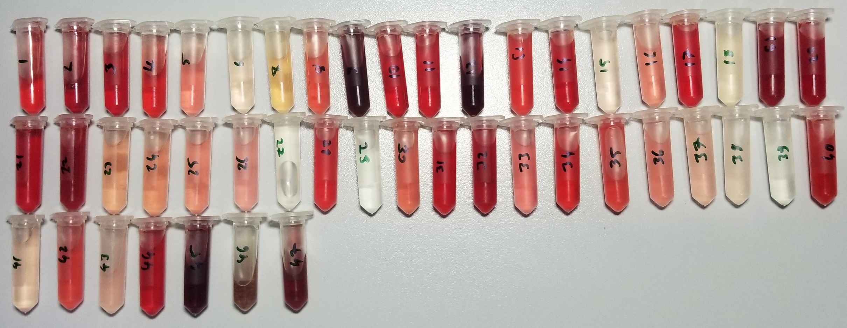
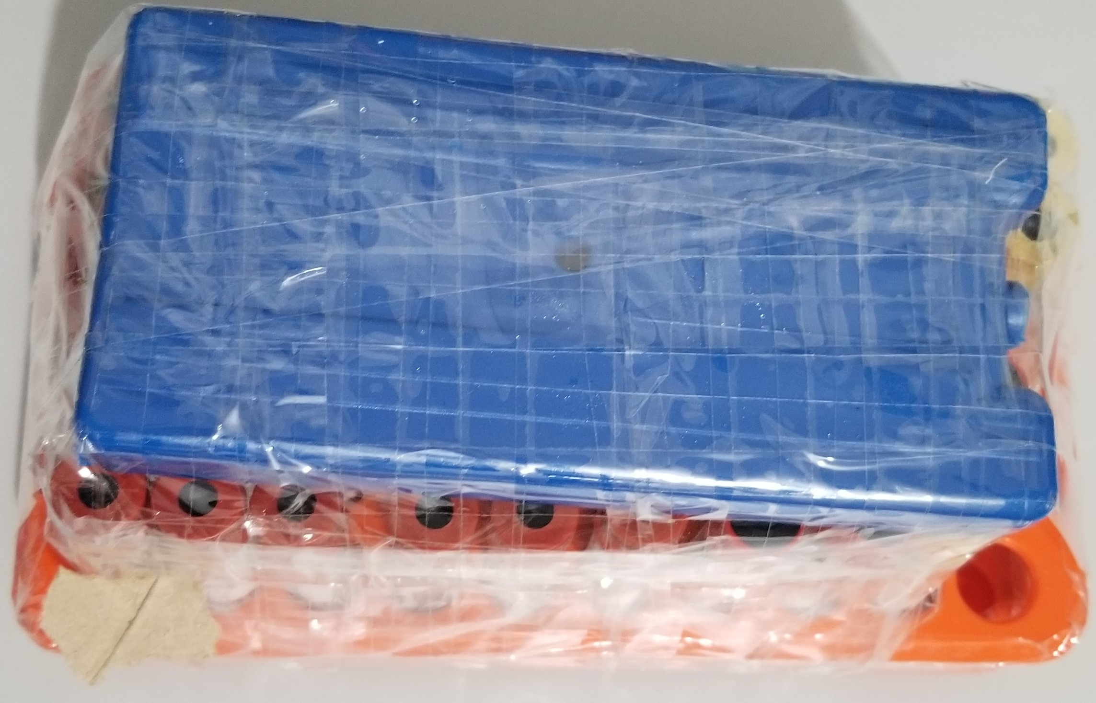
Numune | Total Thiol (µmol/L) | Native Thiol (µmol/L) | Tiyol/Disülfit (µmol/L)
Numune-1 | 534 | 162 | 186
Numune-2 | 2018 | 293 | 862.5
Numune-3 | 1175 | 269 | 453
Numune-4 | 605 | 230 | 187.5
Numune-5 | 218 | 49 | 84.5
Numune-6 | 57 | 20 | 18.5
Numune-7 | 115 | 27 | 44
Numune-8 | 211 | 48 | 81.5
Numune-9 | 68 | 0 | 81.5
Numune-10 | 903 | 191 | 356
Numune-11 | 702 | 210 | 246
Numune-12 | 6747 | 137 | 3305
Numune-13 | 312 | 86 | 113
Numune-14 | 662 | 148 | 257
Numune-15 | 84 | 21 | 31.5
Numune-16 | 144 | 29 | 57.5
Numune-17 | 684 | 96 | 294
Numune-18 | 43 | 6 | 18.5
Numune-19 | 1995 | -37 | 1016
Numune-20 | 1560 | -66 | 813
Numune-21 | 809 | 42 | 383.5
Numune-22 | 2205 | 81 | 1062
Numune-23 | 64 | 37 | 13.5
Numune-24 | 84 | 36 | 24
Numune-25 | 138 | 25 | 56.5
Numune-26 | 67 | 32 | 17.5
Numune-27 | 27 | 26 | 0.5
Numune-28 | 190 | 90 | 50
Numune-29 | 47 | 21 | 13
Numune-30 | 102 | 38 | 32
Numune-31 | 777 | 179 | 299
Numune-32 | 810 | 199 | 305.5
Numune-33 | 120 | 44 | 38
Numune-34 | 295 | 95 | 100
Numune-35 | 225 | 46 | 89.5
Numune-36 | 81 | 37 | 22
Numune-37 | 51 | 14 | 18.5
Numune-38 | 60 | 3 | 28.5
Numune-39 | 69 | 5 | 32
Numune-40 | 354 | 88 | 133
Numune-41 | -162 | 7 | -84.5
Numune-42 | 105 | 47 | 29
Numune-43 | -18 | 15 | -16.5
Numune-44 | 754 | 189 | 282.5
Numune-45 | 5196 | 1 | 2597.5
Numune-46 | 72 | 17 | 27.5
Numune-47 | 690 | 74 | 308

